Tabela 1
Tablela 1: Podaci o osiguranju za period od 1. januara do 30. aprila 2021. godine
Table 1: Insurance data for the period 1 January - 30 April 2021

Šifra Code | Vrste osiguranja/ Class of Insurance | Osiguranja/ Policies |  | Štete/ Claims
 |  | Broj osiguranja/ Number of Insurance | Bruto fakturisana premija/ Gross written premium GWP (€) | Broj šteta/ Number of Claims | Riješene štete/ Settled Claims
 |  |  |  |  | Broj/ Number | Iznos/ Amount (€)
01 | Osiguranje od nezgode/ Accident insurance | 9,987 | 3,765,106 | 4,442 | 3,800 | 2,807,121
02 | Zdravstveno osiguranje/ Health insurance | 8,139 | 1,072,073 | 6,289 | 4,989 | 407,748
03 | Osiguranje motornih vozila/ Motor vehicle Insurance | 4,613 | 1,800,298 | 1,243 | 947 | 1,134,371
04 | Osiguranje šinskih vozila/ Railway rolling stock insurance | 1 | 54,251 | 0 | 0 | 0
05 | Osiguranje vazduhoplova/ Aircraft insurance | 4 | 306,706 | 2 | 1 | 120,106
06 | Osiguranje plovnih objekata/ Vessel insurance | 11 | 200,771 | 2 | 1 | 0
07 | Osiguranje robe u prevozu/ Goods in transit insurance | 134 | 220,370 | 34 | 33 | 4,206
08 | Osiguranje imovine od požara i drugih opasnosti/ Insurance against fire and other threats to property | 4,387 | 1,541,783 | 279 | 202 | 177,663
09 | Ostala osiguranja imovine/ Other damage to property | 5,565 | 4,168,660 | 984 | 615 | 562,890
10 | Osiguranje od odgovornosti za upotrebu motornih vozila/ Motor vehicles liability insurance | 82,713 | 10,708,525 | 5,587 | 4,076 | 4,572,196
11 | Osiguranje od odgovornosti za upotrebu vazduhoplova/ Aircraft liability insurance | 6 | 587,177 | 0 | 0 | 0
12 | Osiguranje od odgovornosti za upotrebu plovihih objekata/ Vessel liability insurance | 314 | 29,117 | 6 | 3 | 1,098
13 | Osiguranje od opšte odgovornosti za štetu/ General liability insurance | 1,069 | 1,118,125 | 1,836 | 1,642 | 586,269
14 | Osiguranje kredita/ Credit insurance | 206 | 123,797 | 52 | 45 | 93,478
15 | Osiguranje jemstva/ Suretyship insurance | 50 | 19,531 | 13 | 13 | 3,384
16 | Osiguranje finansijskih gubitaka/ Financial loss insurance | 608 | 84,713 | 80 | 79 | 7,683
17 | Osiguranje troškova pravne zaštite/ Legal expense insurance | 522 | 2,281 | 1 | 0 | 0
18 | Putno osiguranje/ Travel insurance | 13,506 | 197,322 | 1,142 | 832 | 86,839
19 | Druge vrste neživotnih osiguranja/ Other classes of non-life insurance | 8,118 | 30,415 | 7 | 6 | 125
20 | Osiguranje života/ Life insurance | 56,538 | 5,302,943 | 988 | 787 | 2,795,125
21 | Rentno osiguranje/ Annuity insurance | 40 | 7,923 | 16 | 10 | 6,845
22 | Dopunsko osiguranje lica uz osiguranje života/ Supplementary insurance in addition to life insurance | 34,963 | 474,838 | 378 | 200 | 141,841
23 | Druge vrste životnih osiguranje/ Other classes of life insurance | 4 | 1,100 | 0 | 0 | 0
 | UKUPNO (neživotna osiguranja, vrste 01 - 19) TOTAL (non-life insurance, lines 01 -19) | 139,953 | 26,031,022 | 21,999 | 17,284 | 10,565,176
 | UKUPNO (životna osiguranja, vrste 20 - 23) TOTAL (life insurance 20 - 23) | 91,545 | 5,786,804 | 1,382 | 997 | 2,943,811
 | UKUPNO / TOTAL | 231,498 | 31,817,826 | 23,381 | 18,281 | 13,508,987
Izvor/Source: ANO/ISA

Grafik 1: Učešće vrsta osiguranja u ukupnoj BFP
Chart 1: Share of classes of insurance in total GWP

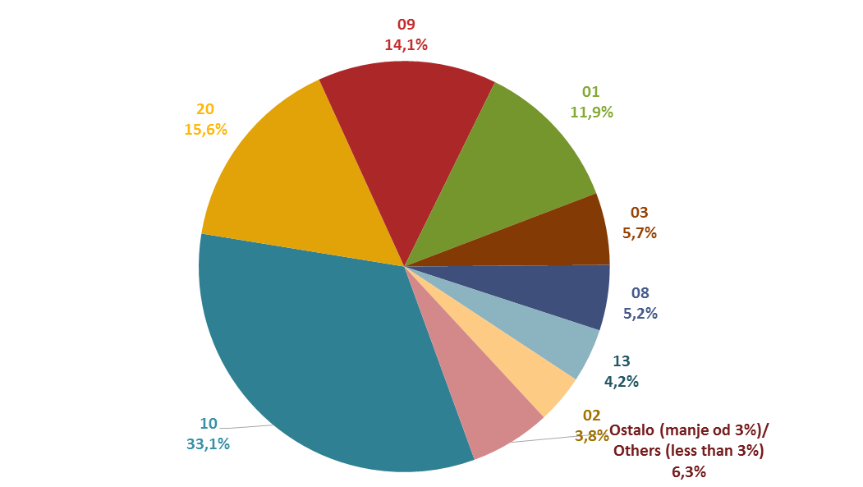

Izvor/Source: ANO/ISA

Sadržaj/Contents

